Sheet1
 |  | 上位机软件commit号 | 0870471a1243a97e3bb49ea8d2cb03d753211bfb
 |  | 上位机软件分支 | develop
 |  | 下位机软件commit号 | e84b00f774e377f7c2cb668d6d4a35fb2145525c
 |  | 下位机软件分支 | feature/closedLoopControl
 |  | 时间 | 20190419
 |  | 控制器电压 | 27.98V
 |  | 电机摆放位置 | 电机竖直放置在桌子上
 |  | PWM频率 | 40k

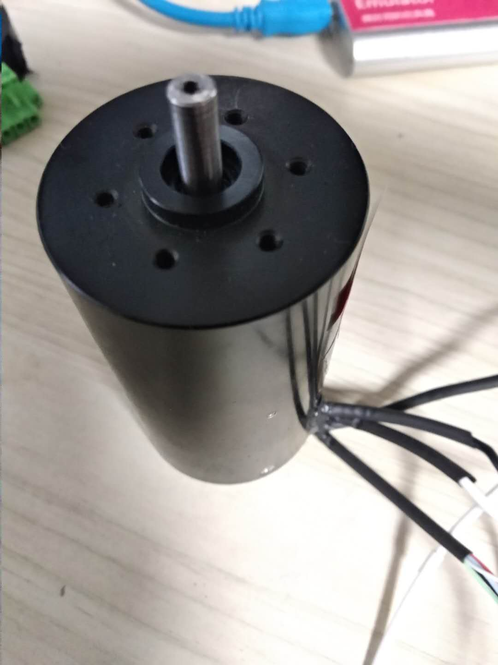
电机 | 占空比 | 电机空载无闭环转速（软件计算的转速） | 电压 | 电流 | PWM频率
 | 0
 | 10 | 814 | 27.98
 | 20 | 966 | 27.98 | 112 | 40k
 | 30 | 1106 | 27.98 | 114 | 40k
 | 40 | 1225 | 27.98 | 118 | 40k
 | 50 | 1331 | 27.98 | 119 | 40k
 | 60 | 1443 | 27.98 | 122 | 40k
 | 70 | 1596 | 27.98 | 129 | 40k
 | 80 | 1800 | 27.98 | 132 | 40k
 | 90 | 2060 | 27.98 | 137 | 40k
 | 100 | 2340 | 27.98 | 149 | 40k
 | 110 | 2593 | 27.98 | 152 | 40k
 | 120 | 2803 | 27.98 | 160 | 40k
 | 130 | 3040 | 27.98 | 168 | 40k
 | 140 | 3272 | 27.98 | 172 | 40k
 | 150 | 3505 | 27.98 | 178 | 40k

 |  | 上位机软件commit号 | 0870471a1243a97e3bb49ea8d2cb03d753211bfb
 |  | 上位机软件分支 | develop
 |  | 下位机软件commit号 | e84b00f774e377f7c2cb668d6d4a35fb2145525c
 |  | 下位机软件分支 | feature/closedLoopControl
 |  | 时间 | 20190420
 |  | 控制器电压 | 27.98V
 |  | 电机摆放位置 | 电机竖直放置在桌子上
 |  | PWM频率 | 20k

电机 | 占空比 | 电机空载无闭环转速（软件计算的转速） | 电压 | 电流 | PWM频率
 | 0 | 0 | 27.98 | 88 | 20k
 | 10 | 0 | 27.98 | 94 | 20k
 | 20 | 388 | 27.98 | 89 | 20k
 | 30 | 445 | 27.98 | 89 | 20k
 | 40 | 505 | 27.98 | 88 | 20k
 | 50 | 591 | 27.98 | 88 | 20k
 | 60 | 704 | 27.98 | 91 | 20k
 | 70 | 847 | 27.98 | 93 | 20k
 | 80 | 994 | 27.98 | 97 | 20k
 | 90 | 1133 | 27.98 | 101 | 20k
 | 100 | 1282 | 27.98 | 109 | 20k
 | 110 | 1436 | 27.98 | 109 | 20k
 | 120 | 1600 | 27.98 | 113 | 20k
 | 130 | 1808 | 27.98 | 118 | 20k
 | 140 | 1988 | 27.98 | 122 | 20k
 | 150 | 2130 | 27.98 | 127 | 20k
 | 160 | 2345 | 27.98 | 131 | 20k
 | 170 | 2515 | 27.98 | 139 | 20k
 | 180 | 2680 | 27.98 | 140 | 20k
 | 190 | 2800 | 27.98 | 149 | 20k
 | 200 | 2980 | 27.98 | 150 | 20k
 | 210 | 3150 | 27.98 | 155 | 20k
 | 220 | 3320 | 27.98 | 159 | 20k
 | 230 | 3526 | 27.98 | 163 | 20k
 | 240 | 3740 | 27.98 | 168 | 20k
 | 250 | 3880 | 27.98 | 171 | 20k
 | 260 | 4090 | 27.98 | 173 | 20k
 | 270 | 4200 | 27.98 | 179 | 20k
 | 280 | 4530 | 27.98 | 179 | 20k
 | 290 | 4680 | 27.98 | 182 | 20k
 | 300 | 4800 | 27.98 | 188

